ER図
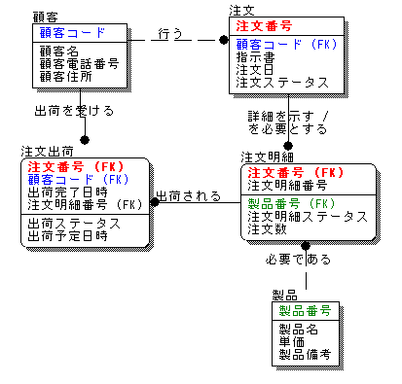
SA | UI | SS | PS | PG | PT | IT | ST | OT | ME | システム名 |  | ｼｽﾃﾑ |  | サブシステム名 |  | ｻﾌﾞｼｽﾃﾑ | 機能名 |  | 機能 | 作成日 | 2017-08-16 | 作成者 | GMO コン | IOS | ○
ER図
 |  |  |  |  |  |  |  |  |  | ID | システムID |  | ID |  | サブシステムID |  | ID | 機能（画面）ID |  | 更新日 | 2017-08-16 | 更新者 | GMO コン | Android | ○

